Estadística 311
Instituto Nacional de Bienestar Estudiantil

Cantidad de Quejas, Reclamaciones y Sugerencias Recibidas por el 311 Trimestre ABRIL-JUNIO 2023

 | CASO | RESUELTA | PENDIENTE
QUEJAS | 0 | 0 | 0
RECLAMACIONES | 0 | 0 | 0
SUGERENCIAS | 0 | 0 | 0
OTRAS | 0 | 0 | 0

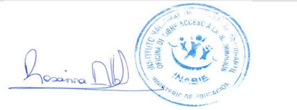

Rosanna Alberto
Responsable de la Oficina de Libre Acceso a la Información.

Fuente: Oficina de Libre Acceso a la Información
Fecha:03-07-2023

